Estimated Costs
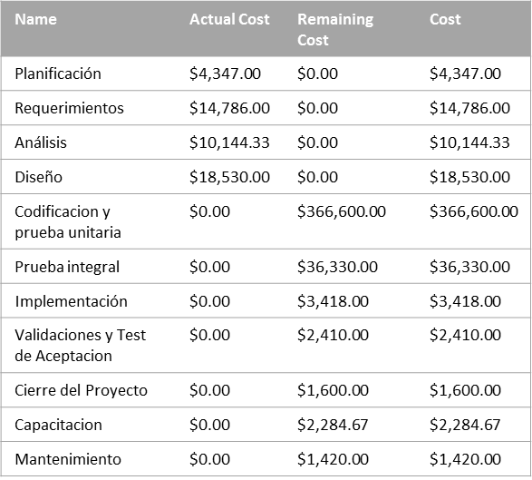
COST OVERVIEW
PROGRESS VERSUS COST
Progress made versus the cost spent over time. If % Complete line below the cumulative cost line,your project may be over budget.

-
 | Cumulative Percent Complete | Cumulative Cost
8/18/13 | 1% | $3,549.00
9/1/13 | 3% | $9,934.50
9/15/13 | 7% | $17,949.00
9/29/13 | 9% | $22,398.00
10/13/13 | 11% | $27,264.00
10/27/13 | 13% | $34,624.33
11/10/13 | 16% | $43,788.58
11/24/13 | 17% | $55,197.33
12/8/13 | 17% | $66,897.33
12/22/13 | 17% | $73,917.33
1/5/14 | 17% | $85,617.33
1/19/14 | 17% | $104,277.33
2/2/14 | 17% | $121,287.33
2/16/14 | 17% | $141,387.33
3/2/14 | 17% | $163,797.33
3/16/14 | 17% | $186,207.33
3/30/14 | 17% | $211,107.33
4/13/14 | 17% | $236,007.33
4/27/14 | 17% | $260,907.33
5/11/14 | 17% | $285,807.33
5/25/14 | 17% | $310,707.33
6/8/14 | 17% | $335,607.33
6/22/14 | 17% | $353,907.33
7/6/14 | 17% | $372,207.33
7/20/14 | 17% | $390,507.33
8/3/14 | 17% | $408,807.33
8/17/14 | 17% | $424,903.33
8/31/14 | 17% | $452,991.33
9/14/14 | 17% | $454,915.33
9/28/14 | 17% | $459,749.85
10/12/14 | 17% | $461,869.85

COST STATUS
Cost status for all top-level tasks. Is your baseline zero?
Try setting as baseline
 | Remaining Cost | Actual Cost
Planificación | $0.00 | $4,347.00
Requerimientos | $0.00 | $14,786.00
Análisis | $0.00 | $10,144.33
Diseño | $0.00 | $18,530.00
Codificacion y prueba unitaria | $366,600.00 | $0.00
Prueba integral | $36,330.00 | $0.00
Implementación | $3,418.00 | $0.00
Validaciones y Test de Aceptacion | $2,410.00 | $0.00
Cierre del Proyecto | $1,600.00 | $0.00
Capacitacion | $2,284.67 | $0.00
Mantenimiento | $1,420.00 | $0.00

COST STATUS
Cost status for top level tasks.

Estimated Cash Flow
Cash Flow

 | Cost | Cumulative Cost
August 2013 | $3,549.00 | $3,549.00
September 2013 | $15,184.00 | $18,733.00
October 2013 | $10,472.33 | $29,205.33
November 2013 | $20,022.00 | $49,227.33
December 2013 | $22,350.00 | $71,577.33
January 2014 | $32,700.00 | $104,277.33
February 2014 | $37,110.00 | $141,387.33
March 2014 | $47,310.00 | $188,697.33
April 2014 | $54,780.00 | $243,477.33
May 2014 | $54,780.00 | $298,257.33
June 2014 | $48,330.00 | $346,587.33
July 2014 | $42,090.00 | $388,677.33
August 2014 | $36,226.00 | $424,903.33
September 2014 | $30,012.00 | $454,915.33
October 2014 | $6,954.51 | $461,869.85

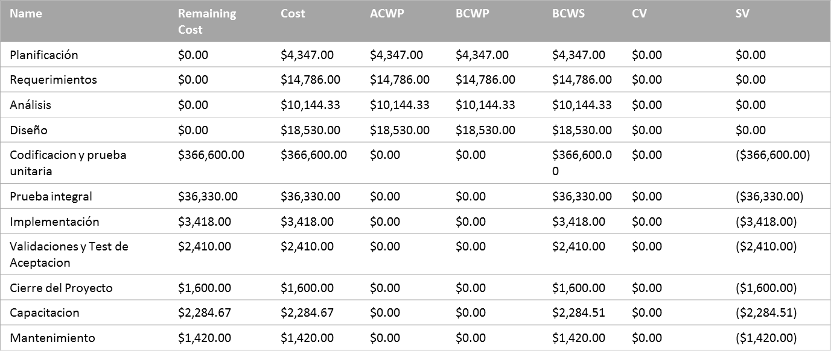
The chart shows the project's cumulative cost and the cost per quater.
To see the costs for a different time period, select the Edit option from the Field List.
The table below shows cost information for all top-level tasks.
To see cost stats for all tasks, set the Outline Level in the Field List.

Estimated Resources
Estimado |  |  |  | Real
Name | Standard Rate | Cost | Work | Name | Standard Rate | Cost | Work
Project Manager | $200.00/hour | $27,153.33 | 135.77 | Project Manager | $200.00/hour | $26,953.33 | 134.77
Analista Funcional | $140.00/hour | $20,948.67 | 149.63 | Analista Funcional | $140.00/hour | $20,948.67 | 149.63
Diseñador | $120.00/hour | $29,448.00 | 245.4 | Diseñador | $120.00/hour | $10,248.00 | 85.4
Desarrollador Senior .NET | $135.00/hour | $161,730.00 | 1,198 | Desarrollador Senior .NET | $135.00/hour | $205,875.00 | 1,525
Desarrollador Junior .NET | $60.00/hour | $69,934.00 | 1,165.57 | Desarrollador Junior .NET | $60.00/hour | $87,899.85 | 1,465
DBA | $80.00/hour | $7,232.00 | 90.4 | DBA | $80.00/hour | $7,552.00 | 94.4
Tester | $110.00/hour | $92,224.00 | 838.4 | Tester | $110.00/hour | $130,834.00 | 1,189.40
Diseñador Grafico | $110.00/hour | $52,800.00 | 480 | Diseñador Grafico | $110.00/hour | $9,480.17 | 86.18
Data Entry | $0.00/hour | $400.00 | 6 | Data Entry | $0.00/hour | $400.00 | 6

Costo Estimado vs Real por Recurso

Trabajo Estimado vs Real por Recurso

Costs
COST OVERVIEW
PROGRESS VERSUS COST
Progress made versus the cost spent over time. If % Complete line below the cumulative cost line,your project may be over budget.

-
 | Cumulative Percent Complete | Cumulative Cost
8/18/13 | 1% | $3,549.00
9/1/13 | 3% | $9,934.50
9/15/13 | 5% | $17,949.00
9/29/13 | 7% | $22,398.00
10/13/13 | 9% | $27,264.00
10/27/13 | 10% | $34,624.33
11/10/13 | 12% | $43,788.58
11/24/13 | 15% | $55,197.33
12/8/13 | 18% | $66,897.33
12/22/13 | 20% | $73,917.33
1/5/14 | 22% | $85,617.33
1/19/14 | 25% | $97,317.33
2/2/14 | 28% | $107,847.33
2/16/14 | 31% | $120,867.33
3/2/14 | 33% | $137,337.33
3/16/14 | 36% | $153,807.33
3/30/14 | 39% | $172,107.33
4/13/14 | 41% | $190,407.33
4/27/14 | 44% | $208,707.33
5/11/14 | 47% | $227,007.33
5/25/14 | 50% | $245,307.33
6/8/14 | 53% | $263,607.33
6/22/14 | 56% | $281,907.33
7/6/14 | 58% | $300,207.33
7/20/14 | 61% | $318,507.33
8/3/14 | 64% | $336,807.33
8/17/14 | 67% | $355,107.33
8/31/14 | 70% | $373,407.33
9/14/14 | 73% | $391,707.33
9/28/14 | 75% | $410,007.33
10/12/14 | 79% | $423,151.33
10/26/14 | 86% | $451,009.33
11/9/14 | 95% | $483,846.50
11/23/14 | 100% | $500,191.01

COST ATUS
Cost status for all top-level tasks. Is your baseline zero?
Try setting as baseline

COST STATUS
Cost status for top level tasks.

Name | Cost | Baseline Cost | Cost Variance | Duration | Baseline Duration | Duration Variance
Planificación | $4,347.00 | $4,347.00 | $0.00 | 24 hours | 24 hours | 0 hours
Requerimientos | $14,786.00 | $14,786.00 | $0.00 | 57 hours | 57 hours | 0 hours
Análisis | $10,144.33 | $10,144.33 | $0.00 | 43 hours | 43 hours | 0 hours
Diseño | $18,530.00 | $18,530.00 | $0.00 | 82 hours | 82 hours | 0 hours
Codificacion y prueba unitaria | $367,800.00 | $366,600.00 | $1,200.00 | 1348 hours | 1108 hours | 240 hours
Prueba integral | $36,330.00 | $36,330.00 | $0.00 | 93 hours | 74 hours | 19 hours
Implementación | $3,418.00 | $3,418.00 | $0.00 | 47 hours | 22 hours | 25 hours
Validaciones y Test de Aceptacion | $39,531.17 | $2,410.00 | $37,121.17 | 115 hours | 92 hours | 23 hours
Cierre del Proyecto | $1,600.00 | $1,600.00 | $0.00 | 8 hours | 8 hours | 0 hours
Capacitacion | $2,284.51 | $2,284.51 | $0.00 | 16 hours | 16 hours | 0 hours
Mantenimiento | $1,420.00 | $1,420.00 | $0.00 | 7 hours | 7 hours | 0 hours

Burndown
-
Burndown

 | Remaining Cumulative Work | Remaining Cumulative Actual Work | Baseline Remaining Cumulative Work
8/18/13 | 4,716hrs | 4,716hrs | 4,716hrs
9/1/13 | 4,674hrs | 4,674hrs | 4,674hrs
9/15/13 | 4,615hrs | 4,615hrs | 4,615hrs
9/29/13 | 4,584hrs | 4,584hrs | 4,584hrs
10/13/13 | 4,548hrs | 4,548hrs | 4,548hrs
10/27/13 | 4,486hrs | 4,486hrs | 4,486hrs
11/10/13 | 4,402hrs | 4,402hrs | 4,402hrs
11/24/13 | 4,316hrs | 4,316hrs | 4,288hrs
12/8/13 | 4,196hrs | 4,196hrs | 4,168hrs
12/22/13 | 4,124hrs | 4,124hrs | 4,096hrs
1/5/14 | 4,004hrs | 4,004hrs | 3,976hrs
1/19/14 | 3,884hrs | 3,884hrs | 3,856hrs
2/2/14 | 3,776hrs | 3,776hrs | 3,748hrs
2/16/14 | 3,644hrs | 3,644hrs | 3,616hrs
3/2/14 | 3,482hrs | 3,482hrs | 3,454hrs
3/16/14 | 3,320hrs | 3,320hrs | 3,292hrs
3/30/14 | 3,140hrs | 3,140hrs | 3,112hrs
4/13/14 | 2,960hrs | 2,960hrs | 2,932hrs
4/27/14 | 2,780hrs | 2,780hrs | 2,752hrs
5/11/14 | 2,600hrs | 2,600hrs | 2,572hrs
5/25/14 | 2,420hrs | 2,420hrs | 2,392hrs
6/8/14 | 2,240hrs | 2,240hrs | 2,212hrs
6/22/14 | 2,060hrs | 2,060hrs | 2,032hrs
7/6/14 | 1,880hrs | 1,880hrs | 1,852hrs
7/20/14 | 1,700hrs | 1,700hrs | 1,672hrs
8/3/14 | 1,520hrs | 1,520hrs | 1,492hrs
8/17/14 | 1,340hrs | 1,340hrs | 1,312hrs
8/31/14 | 1,160hrs | 1,160hrs | 1,132hrs
9/14/14 | 980hrs | 980hrs | 952hrs
9/28/14 | 800hrs | 800hrs | 772hrs
10/12/14 | 707hrs | 707hrs | 579hrs
10/26/14 | 465hrs | 465hrs | 424hrs
11/9/14 | 159hrs | 159hrs | 159hrs
11/23/14 | 0hrs | 0hrs | 0hrs
 | Baseline Remaining Tasks | Remaining Tasks | Remaining Actual Tasks
8/18/13 | 105 | 105 | 105
9/1/13 | 97 | 97 | 97
9/15/13 | 94 | 94 | 94
9/29/13 | 88 | 88 | 88
10/13/13 | 85 | 85 | 85
10/27/13 | 78 | 78 | 78
11/10/13 | 73 | 73 | 73
11/24/13 | 63 | 66 | 66
12/8/13 | 63 | 66 | 66
12/22/13 | 62 | 65 | 65
1/5/14 | 62 | 65 | 65
1/19/14 | 61 | 64 | 64
2/2/14 | 60 | 63 | 63
2/16/14 | 59 | 62 | 62
3/2/14 | 59 | 62 | 62
3/16/14 | 58 | 61 | 61
3/30/14 | 57 | 60 | 60
4/13/14 | 56 | 59 | 59
4/27/14 | 56 | 59 | 59
5/11/14 | 55 | 58 | 58
5/25/14 | 54 | 57 | 57
6/8/14 | 53 | 56 | 56
6/22/14 | 53 | 56 | 56
7/6/14 | 52 | 55 | 55
7/20/14 | 51 | 54 | 54
8/3/14 | 50 | 53 | 53
8/17/14 | 50 | 53 | 53
8/31/14 | 49 | 52 | 52
9/14/14 | 48 | 51 | 51
9/28/14 | 46 | 50 | 50
10/12/14 | 45 | 47 | 47
10/26/14 | 38 | 40 | 40
11/9/14 | 15 | 15 | 15
11/23/14 | 0 | 0 | 0

Work Burndown
Task Burndown
Shows how much work you have completed and how much you have left. If the remaining cumulative work line is steeper, then the project may be late. Is your baseline zero?
Shows how many tasks you have completed and how many you have left. If the remaining tasks line is steeper, then your project may be late.

Try setting a baseline
Learn more

Cash Flow
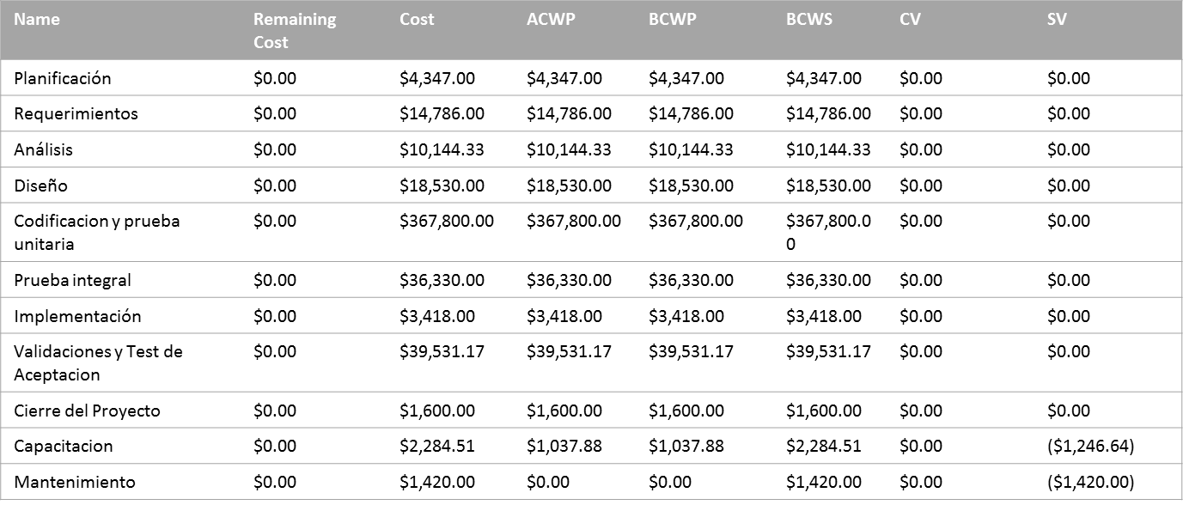
Cash Flow

 | Cost | Cumulative Cost
August 2013 | $3,549.00 | $3,549.00
September 2013 | $15,184.00 | $18,733.00
October 2013 | $10,472.33 | $29,205.33
November 2013 | $20,022.00 | $49,227.33
December 2013 | $22,350.00 | $71,577.33
January 2014 | $25,740.00 | $97,317.33
February 2014 | $23,550.00 | $120,867.33
March 2014 | $34,770.00 | $155,637.33
April 2014 | $40,260.00 | $195,897.33
May 2014 | $40,260.00 | $236,157.33
June 2014 | $38,430.00 | $274,587.33
July 2014 | $42,090.00 | $316,677.33
August 2014 | $38,430.00 | $355,107.33
September 2014 | $40,260.00 | $395,367.33
October 2014 | $33,958.00 | $429,325.33
November 2014 | $62,381.17 | $491,706.50
December 2014 | $8,484.51 | $500,191.01

Comparison
Duracion Estimada vs Real por Etapa
 | Duracion Estimada | Duracion Real
Planificación | 24hrs | 24hrs
Requerimientos | 57hrs | 57hrs
Análisis | 43hrs | 43hrs
Diseño | 82hrs | 82hrs
Codificacion y prueba unitaria | 1,108hrs | 1,348hrs
Prueba integral | 74hrs | 93hrs
Implementación | 22hrs | 47hrs
Validaciones y Test de Aceptacion | 92hrs | 115hrs
Cierre del Proyecto | 8hrs | 8hrs
Capacitacion | 16hrs | 16hrs
Mantenimiento | 7hrs | 7hrs
Costo Estimado vs Real por Etapa
 | Costo Estimado | Costo Real
Planificación | $4,347.00 | $4,347.00
Requerimientos | $14,786.00 | $14,786.00
Análisis | $10,144.33 | $10,144.33
Diseño | $18,530.00 | $18,530.00
Codificacion y prueba unitaria | $366,600.00 | $367,800.00
Prueba integral | $36,330.00 | $36,330.00
Implementación | $3,418.00 | $3,418.00
Validaciones y Test de Aceptacion | $2,410.00 | $39,531.17
Cierre del Proyecto | $1,600.00 | $1,600.00
Capacitacion | $2,284.51 | $2,284.51
Mantenimiento | $1,420.00 | $1,420.00

Acumulado Comparacion
Tarea | Duracion Real (hs) | Duracion Estimada (hs) | Desvio | Costo Real | Acumulado Real | Costo Estimado | Column1 | Acumulado Estimado
Total | 1822 | 1523 | 16.41% | $500,191.01 |  | $461,870.00 | 7.66%
Planificación | 24 | 24 | 0.00% | $4,347.00 | $4,347.00 | $4,347.00 | 0.00% | $4,347.00
Requerimientos | 57 | 57 | 0.00% | $14,786.00 | $19,133.00 | $14,786.00 | 0.00% | $19,133.00
Análisis | 43 | 43 | 0.00% | $10,144.33 | $29,277.33 | $10,144.33 | 0.00% | $29,277.33
Diseño | 82 | 82 | 0.00% | $18,530.00 | $47,807.33 | $18,530.00 | 0.00% | $47,807.33
Codificacion y prueba unitaria | 1348 | 1108 | 17.80% | $367,800.00 | $415,607.33 | $366,600.00 | 0.33% | $414,407.33
Prueba integral | 93 | 74 | 20.43% | $36,330.00 | $451,937.33 | $36,330.00 | 0.00% | $450,737.33
Implementación | 47 | 30 | 36.17% | $3,418.00 | $455,355.33 | $3,418.00 | 0.00% | $454,155.33
Validaciones y Test de Aceptacion | 115 | 92 | 20.00% | $39,531.17 | $494,886.50 | $2,410.00 | 93.90% | $456,565.33
Cierre del Proyecto | 8 | 8 | 0.00% | $1,600.00 | $496,486.50 | $1,600.00 | 0.00% | $458,165.33
Capacitacion | 16 | 16 | 0.00% | $2,284.51 | $498,771.01 | $2,284.67 | -0.01% | $460,450.00
Mantenimiento | 7 | 7 | 0.00% | $1,420.00 | $500,191.01 | $1,420.00 | 0.00% | $461,870.00

Acumulado

Cambios
Costo de los Cambios
500191.01 |  | $41,481.17
Name | Cost | Baseline Cost | Cost Variance | Variacion | Duration | Baseline Duration | Duration Variance | Variacion Duracion (%) | Impacto en la Etapa | Impacto en Proyecto | Pad Etapa | Pad Proyecto
Usuario y Login | $760.00 | $760.00 | $0.00 | 0.00% | 2 | 2 | 0 | 0.00% | 1.83% | 0.15%
Seguridad Param | $1,890.00 | $1,620.00 | $270.00 | 14.29% | 14 | 12 | 2 | 14.29% | 4.56% | 0.38%
Habilitar/Deshabilitar Varios | $1,960.00 | $1,960.00 | $0.00 | 0.00% | 8 | 8 | 0 | 0.00% | 4.73% | 0.39%
Achicar espacio en tablas | $1,020.00 | $170.00 | $850.00 | 83.33% | 6 | 1 | 5 | 83.33% | 2.46% | 0.20%
Ruta del Menu | $540.00 | $540.00 | $0.00 | 0.00% | 4 | 4 | 0 | 0.00% | 1.30% | 0.11%
Logos | $680.00 | $340.00 | $340.00 | 50.00% | 4 | 2 | 2 | 50.00% | 1.64% | 0.14%
Refresh | $17.00 | $170.00 | ($153.00) | -90.00% | 0.1 | 1 | -0.9 | -90.00% | 0.04% | 0.00%
Achicar Titulos | $340.00 | $340.00 | $0.00 | 0.00% | 2 | 2 | 0 | 0.00% | 0.82% | 0.07%
Cambiar Workflow Usuarios | $1,220.00 | $4,880.00 | ($3,660.00) | -75.00% | 4 | 16 | -12 | -75.00% | 2.94% | 0.24%
Revision de Acentos | $480.00 | $480.00 | $0.00 | 0.00% | 8 | 8 | 0 | 0.00% | 1.16% | 0.10%
Carga de Datos en BD | $560.00 | $560.00 | $0.00 | 0.00% | 4 | 4 | 0 | 0.00% | 1.35% | 0.11%
Tamano de col reajustable | $2,450.00 | $1,960.00 | $490.00 | 20.00% | 10 | 8 | 2 | 20.00% | 5.91% | 0.49%
No se mueva la tabla con el mensaje | $14.17 | $1,360.00 | ($1,345.83) | -98.96% | 0.083333333333 | 8 | -7.9166666667 | -98.96% | 0.03% | 0.00%
Menu Anclable | $440.00 | $0.00 | $440.00 | 100.00% | 4 | 0 | 4 | 100.00% | 1.06% | 0.09%
Testing 1 | $6,160.00 | $6,160.00 | $0.00 | 0.00% | 56 | 56 | 0 | 0.00% | 14.85% | 1.23%
ABM de CD | $760.00 | $760.00 | $0.00 | 0.00% | 2 | 2 | 0 | 0.00% | 1.83% | 0.15%
Ensanchar forms | $1,960.00 | $1,960.00 | $0.00 | 0.00% | 8 | 8 | 0 | 0.00% | 4.73% | 0.39%
Corregir % | $60.00 | $240.00 | ($180.00) | -75.00% | 1 | 4 | -3 | -75.00% | 0.14% | 0.01%
Corregir decimales | $10.00 | $120.00 | ($110.00) | -91.67% | 0.16666666667 | 2 | -1.8333333333 | -91.67% | 0.02% | 0.00%
Justificar nros a la derecha | $2,450.00 | $3,920.00 | ($1,470.00) | -37.50% | 10 | 16 | -6 | -37.50% | 5.91% | 0.49%
Unidades de medicion visibles | $5.00 | $120.00 | ($115.00) | -95.83% | 0.083333333333 | 2 | -1.9166666667 | -95.83% | 0.01% | 0.00%
Seguridad por Valor | $9,150.00 | $9,150.00 | $0.00 | 0.00% | 30 | 30 | 0 | 0.00% | 22.06% | 1.83%
Single Sign-On | $1,950.00 | $6,240.00 | $1,950.00 | -68.75% | 10 | 32 | -22 | -68.75% | 4.70% | 0.39%
Testing 2 | $6,160.00 | $6,160.00 | $6,160.00 | 0.00% | 56 | 56 | 0 | 0.00% | 14.85% | 1.23%
Ultima Presentacion | $445.00 | $445.00 | $0.00 | 0.00% | 1 | 1 | 0 | 0.00% | 1.07% | 0.09%
 |  |  |  |  |  |  |  |  | 100.00%

Impacto de los Cambios
 | Impacto en la Etapa | Pad Etapa | Pad Proyecto | Impacto en Proyecto
Usuario y Login | 1.83% |  |  | 0.15%
Seguridad Param | 4.56% |  |  | 0.38%
Habilitar/Deshabilitar Varios | 4.73% |  |  | 0.39%
Achicar espacio en tablas | 2.46% |  |  | 0.20%
Ruta del Menu | 1.30% |  |  | 0.11%
Logos | 1.64% |  |  | 0.14%
Refresh | 0.04% |  |  | 0.00%
Achicar Titulos | 0.82% |  |  | 0.07%
Cambiar Workflow Usuarios | 2.94% |  |  | 0.24%
Revision de Acentos | 1.16% |  |  | 0.10%
Carga de Datos en BD | 1.35% |  |  | 0.11%
Tamano de col reajustable | 5.91% |  |  | 0.49%
No se mueva la tabla con el mensaje | 0.03% |  |  | 0.00%
Menu Anclable | 1.06% |  |  | 0.09%
Testing 1 | 14.85% |  |  | 1.23%
ABM de CD | 1.83% |  |  | 0.15%
Ensanchar forms | 4.73% |  |  | 0.39%
Corregir % | 0.14% |  |  | 0.01%
Corregir decimales | 0.02% |  |  | 0.00%
Justificar nros a la derecha | 5.91% |  |  | 0.49%
Unidades de medicion visibles | 0.01% |  |  | 0.00%
Seguridad por Valor | 22.06% |  |  | 1.83%
Single Sign-On | 4.70% |  |  | 0.39%
Testing 2 | 14.85% |  |  | 1.23%
Ultima Presentacion | 1.07% |  |  | 0.09%

